Toelichting
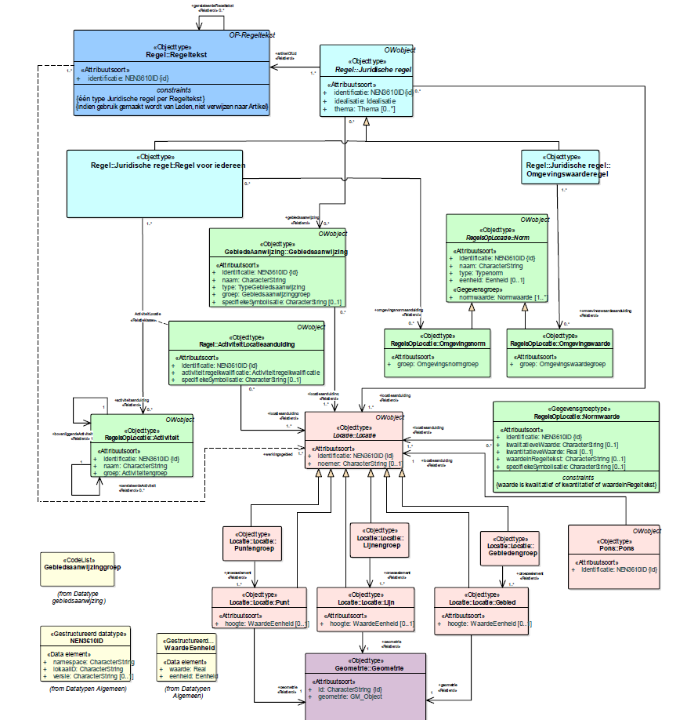
SJABLOON ANNOTEREN OMGEVINGSDOCUMENT | versie 20200914
Deze spreadsheet bevat het sjabloon voor het annoteren van de (jurdidsiche) regels in (een deel van) een Omgevingsdocument (Omgevingswetbesluit), zoals een Omgevingsplan op basis van versie 1.0.3 van de STOP/TPOD-standaard. Het is alleen geschikt voor zgn. artikelwijs gestructureerde omgevingsdocumenten, niet voor vrije tekststructuurdocumenten (zoals een Omgevingsvisie). Het is door de VNG i.s.m. LandgoedIT ontwikkeld als aanvulling op het tool OpenOmgevingswet. In combinatie met dit tool kan een Omgevingsdocument van alle annotaties worden voorzien en inclusief annotaties omgezet worden in een STOP/TPOD-bestand. Dat bestand kan vervolgens ter verwerking aangeboden worden aan het DSO-lv (LVBB en OZON).
Dit sjabloon is afgeleid van het CIM OW (zie diagrammen onderaan) en waar nodig van het IM OP (bij ontbreken van een CIM OP) en IM OW (vanwege datatechnische vereisten in de STOP/TPOD-bestanden), met de volgende beperkingen:
- de regelng zelf (de in CIM OW genoemde Regelteksten - artikelen en leden - en hun structuur) is weliswaar opgenomen, het verSTOPpen daarvan vindt evenwel plaats vanuit het MS Word-document waarin de regeling is opgenomen o.b.v. het Omgevingsdocument-STOP-sjabloon van LandgoedIT; van belang is dat beide dezelfde inhoud hebben (de tooling chekt dat niet; een geannoteerde regel zonder overeenkomstige tekst in het Word-document leidt tot uitval);
- Locaties kunnen gespecificeerd worden maar de geometrieen van die locaties moeten opgenomen worden in .gml- en .gfs-bestanden met de geometrie;
- het Thema van Regeltekst en 'Juridische regel' is gelijk;
- de verwijzing vanuit een tekstfragment van een regeltekst (d.w.z. een deel van de tekst van een artikel of lid) naar een andere regeltekst of begrip in de Stelselcatalogus, moet verwerkt worden in het eerder genoemde Wod-document met de (tekst van de) regeling;
- Symbolisatie-item is niet opgenomen
- Tekstdeel met daaraan gerelateerde objecttypen zijn, met uitzondering van Locatie en Gebiedsaanwijzing, niet opgenomen; deze zijn alleen van toepassing voor vrije tekststructuurdocumenten.
- de algemene gegevens van een Omgevingsdocument worden in deze spreadsheet enkel voor documentatiedoeleinden van waarden voorzien (tabblad 'Document'); voor gebruik door OpenOmgevingswet dient het desbetreffende metadata.yaml- bestand gebruikt te worden.

Inhoud spreadsheet
De spreadsheet bevat, naast deze toelichting, de volgende bladen:
- Document: identificerende gegevens van de geannoteerde regeling, voor documentatiedoeleinden. Ze komen overeen met de desbetreffende gegevens in het matadata.yaml-bestand.
- Regels: de te annoteren regelteksten (artikelen en leden) en hun structuur (hoofdstuk, afdeling, paragraaf e.d.) en de bijbehorende annotaties;
- Activiteiten: de gegevens van de geannoteerde activiteiten;
- Normen: de gegevens van de geannoteerde omgevingsnormen en omgevingswaarden;
- Locaties: de gegevens van de geannoteerde locaties;
- Gebiedsaanwijzingen: de gegevens van de geannoteerde gebiedsaanwijzingen;
- 'Waardenlijsten' en 'Stelselcatalogus': waardenlijsten voor verschillende anotaties.

Objecttypen in IMOW 1.0.x (bron: TPOD Omgevingsplan versie 1.0, figuur 16)

